Chi tiết địa chất
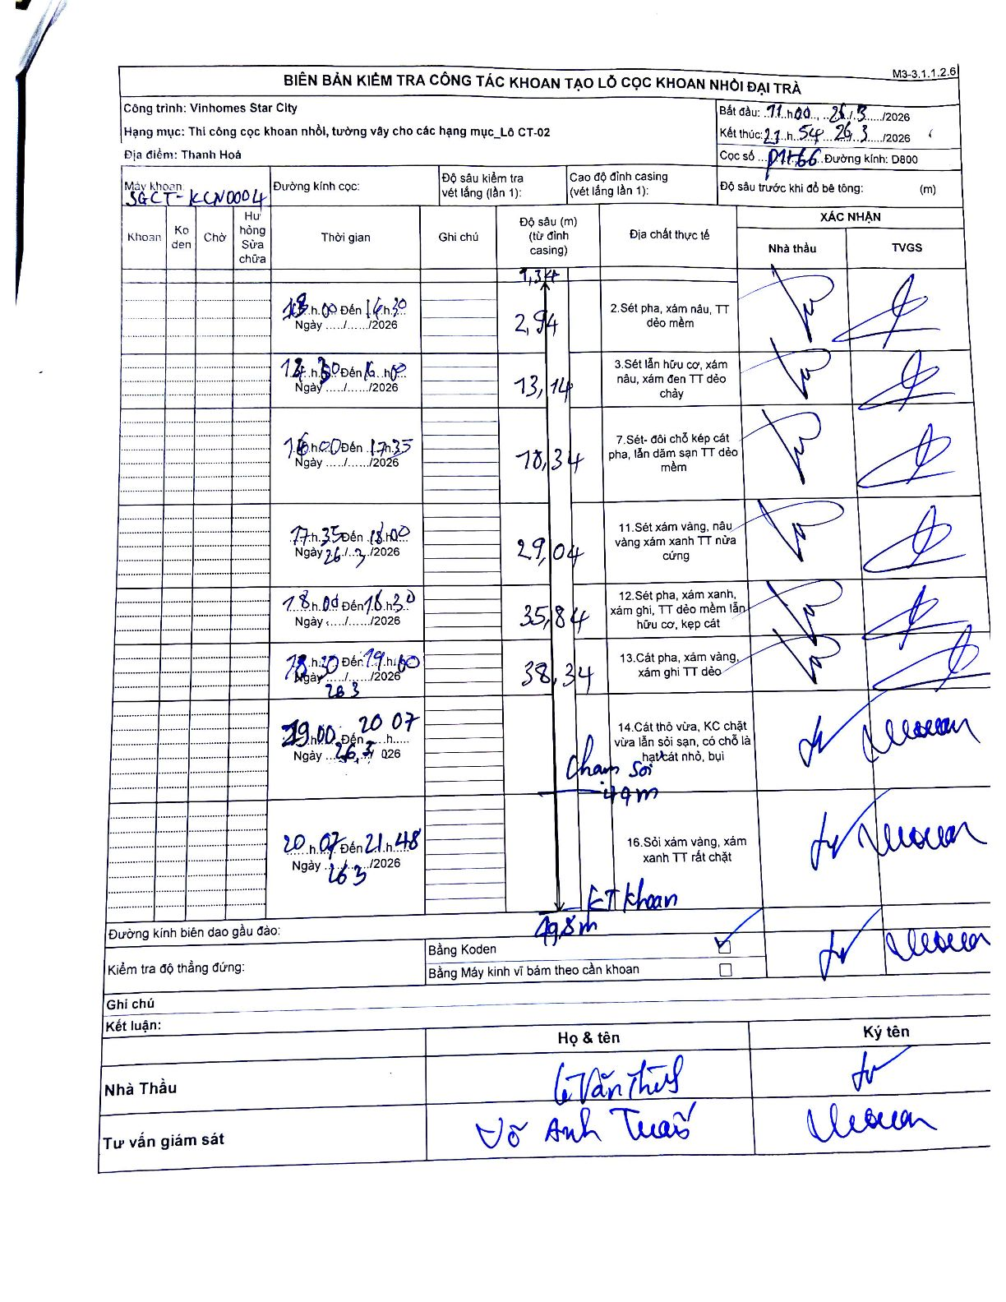
Dự án | Star City Thanh Hóa
Hạng mục | Thi công cọc khoan nhồi, tường vây cho các hạng mục_Lô CT-02
Tên bộ phận | Lô CT-02
Số hiệu cọc | P1-66
Tên Máy khoan | SGCT-KCN0004
Đường kính | D800
Bắt đầu thi công | 11:00 26/03/2026
Kết thúc thi công | 21:54 26/03/2026

Địa chất TT | Đường kính | Mô tả lớp thiết kế | Từ (h) | Đến (h) | Cao độ từ | Cao độ đến | T.Gian (h) | Dài (m) | V (m/h) | Ghi chú
2 | D800 | Sét pha, xám nâu, TT dẻo mềm | 13:00 26/03/2026 | 14:30 26/03/2026 | -1.34 | -2.94 | 1.5 | 1.6 | 1.07
3 | D800 | Sét lẫn hữu cơ, xám nâu, xám đen TT dẻo chảy | 14:30 26/03/2026 | 16:00 26/03/2026 | -2.94 | -13.14 | 1.5 | 10.2 | 6.8
7 | D800 | Sét- đôi chỗ kẹp cát pha, lẫn dăm sạn TT dẻo mềm | 16:00 26/03/2026 | 17:35 26/03/2026 | -13.14 | -18.34 | 1.58 | 5.2 | 3.28
11 | D800 | Sét xám vàng, nâu vàng xám xanh TT nửa cứng | 17:35 26/03/2026 | 18:00 26/03/2026 | -18.34 | -29.04 | 0.42 | 10.7 | 25.68
12 | D800 | Sét pha, xám xanh, xám ghi, TT dẻo mềm lẫn hữu cơ, kẹp cát | 18:00 26/03/2026 | 18:30 26/03/2026 | -29.04 | -35.84 | 0.5 | 6.8 | 13.6
13 | D800 | Cát pha, xám vàng, xám ghi TT dẻo | 18:30 26/03/2026 | 19:00 26/03/2026 | -35.84 | -38.34 | 0.5 | 2.5 | 5
14 | D800 | Cát thô vừa, KC chặt vừa lẫn sỏi sạn, có chỗ là hạt cát nhỏ, bụi | 19:00 26/03/2026 | 20:07 26/03/2026 | -38.34 | -44 | 1.12 | 5.66 | 5.07 | Chạm sỏi 41m
16 | D800 | Sỏi xám vàng, xám xanh TT rất chặt | 20:07 26/03/2026 | 21:48 26/03/2026 | -44 | -49.8 | 1.68 | 5.8 | 3.45 | Kết thúc khoan 49,8m

ẢNH BIÊN BẢN GỐC

